Зад. 5
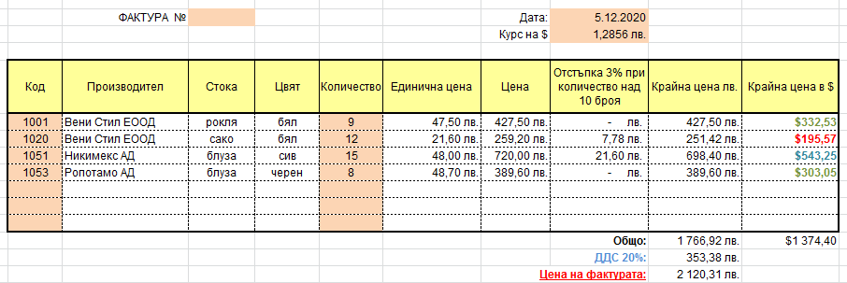
Задача: Да се изработи примерна "Фактура" по указания модел, като се използва предоставената "База данни".
1. В колона "Код" се въвежда стойност от клавиатурата, а колоните "Производител", "Стока", "Цвят" и "Единична цена" да се получават автоматично с необходимите функции за търсене.
2. Попълва се "Количество", а колона "Цена" се изчислява като "Количеството" Х "Единична цена".
3. Колона "Отстъпка" - ако количеството е по-голямо от 10, то отстъпката е 3% от "Цена", в противен случай - 0 лв.
4. Колона "Крайна цена в лв." се изчислява като "Цена" - "Отстъпка". Стойностите да се визуализират в червено, ако сумата е по-малка от 300 лв., в синьо - по-голяма от 500 лв. и в зелено в останалите случаи.
5 Колона "Крайна цена в $" се изчислява от колона "Крайна цена в лв." спрямо курса на долара.
4. Поле "№ на фактура" се въвежда от клавиатурата, а в поле "Дата" автоматично да се появява актуалната дата.

Зад. 6
 | Петимекс
Февруари | 533
Март | 2543
Май | 6741
Юни | 8033
1. Да се изработи:
 | Кръгова диаграма за артикулите, внесени от "Петимекс" през месеците февруари, март, май и юни, като отделните сектори на диаграмата да са надписани с имената на месеците и процентите.

Внесени стоки за първата половина на 2019 год.
Фирма / Месец | Януари | Февруари | Март | Април | Май | Юни
Захарни заводи | 1,261 | 5,181 | 6,328 | 6,327 | 9,964 | 6,883
Хебър | 4,458 | 1,629 | 5,760 | 4,537 | 8,312 | 2,644
Петимекс | 3,195 | 533 | 2,543 | 1,336 | 6,741 | 8,033

